Inverter History Report__17-08-
Inverter History Report_15/06/2023_Report

Inverter SN:054B7020C020042 |  | Inverter type:B7
Collector SN:4046045654 |  | Full Load Hours(h):0.52
Rated Power:10000Wp

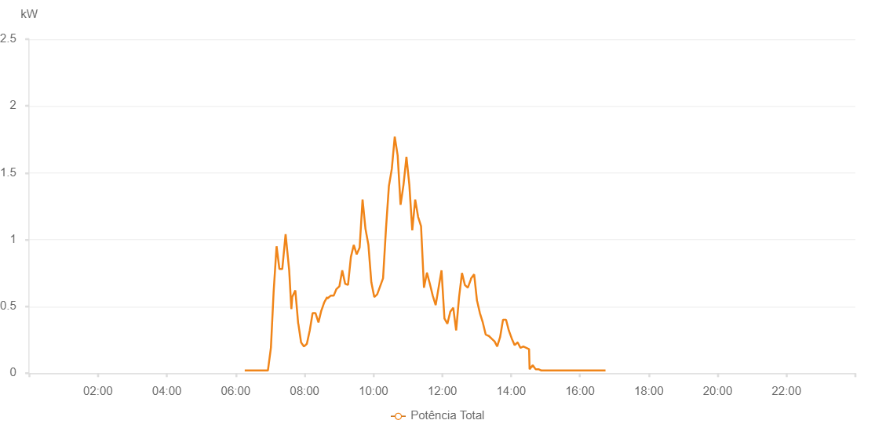

Number | Time | Working State | Alarm Code | Total Inverter Power(W)
1 | 15/06/2023 06:15:47 (UTC-4:00) | Normal |  | 20.000
2 | 15/06/2023 06:20:48 (UTC-4:00) | Normal |  | 20.000
3 | 15/06/2023 06:25:49 (UTC-4:00) | Normal |  | 20.000
4 | 15/06/2023 06:30:53 (UTC-4:00) | Normal |  | 20.000
5 | 15/06/2023 06:35:57 (UTC-4:00) | Normal |  | 20.000
6 | 15/06/2023 06:41:07 (UTC-4:00) | Normal |  | 20.000
7 | 15/06/2023 06:46:05 (UTC-4:00) | Normal |  | 20.000
8 | 15/06/2023 06:51:06 (UTC-4:00) | Normal |  | 20.000
9 | 15/06/2023 06:56:10 (UTC-4:00) | Normal |  | 20.000
10 | 15/06/2023 07:01:23 (UTC-4:00) | Normal |  | 190.000
11 | 15/06/2023 07:01:24 (UTC-4:00) | Normal |  | 190.000
12 | 15/06/2023 07:06:09 (UTC-4:00) | Normal |  | 610.000
13 | 15/06/2023 07:11:16 (UTC-4:00) | Normal |  | 950.000
14 | 15/06/2023 07:16:11 (UTC-4:00) | Normal |  | 780.000
15 | 15/06/2023 07:21:12 (UTC-4:00) | Normal |  | 780.000
16 | 15/06/2023 07:27:00 (UTC-4:00) | Normal |  | 1040.000
17 | 15/06/2023 07:33:15 (UTC-4:00) | Normal |  | 770.000
18 | 15/06/2023 07:37:04 (UTC-4:00) | Normal |  | 480.000
19 | 15/06/2023 07:38:31 (UTC-4:00) | Normal |  | 570.000
20 | 15/06/2023 07:43:57 (UTC-4:00) | Normal |  | 620.000
21 | 15/06/2023 07:48:58 (UTC-4:00) | Normal |  | 370.000
22 | 15/06/2023 07:49:10 (UTC-4:00) | Normal |  | 370.000
23 | 15/06/2023 07:54:00 (UTC-4:00) | Normal |  | 230.000
24 | 15/06/2023 07:59:03 (UTC-4:00) | Normal |  | 200.000
25 | 15/06/2023 08:04:03 (UTC-4:00) | Normal |  | 220.000
26 | 15/06/2023 08:09:04 (UTC-4:00) | Normal |  | 320.000
27 | 15/06/2023 08:14:06 (UTC-4:00) | Normal |  | 450.000
28 | 15/06/2023 08:19:07 (UTC-4:00) | Normal |  | 450.000
29 | 15/06/2023 08:24:16 (UTC-4:00) | Normal |  | 380.000
30 | 15/06/2023 08:29:16 (UTC-4:00) | Normal |  | 470.000
31 | 15/06/2023 08:29:28 (UTC-4:00) | Normal |  | 470.000
32 | 15/06/2023 08:34:19 (UTC-4:00) | Normal |  | 530.000
33 | 15/06/2023 08:39:25 (UTC-4:00) | Normal |  | 570.000
34 | 15/06/2023 08:40:08 (UTC-4:00) | Normal |  | 560.000
35 | 15/06/2023 08:45:34 (UTC-4:00) | Normal |  | 580.000
36 | 15/06/2023 08:50:36 (UTC-4:00) | Normal |  | 580.000
37 | 15/06/2023 08:50:48 (UTC-4:00) | Normal |  | 580.000
38 | 15/06/2023 08:55:38 (UTC-4:00) | Normal |  | 630.000
39 | 15/06/2023 09:00:42 (UTC-4:00) | Normal |  | 650.000
40 | 15/06/2023 09:05:43 (UTC-4:00) | Normal |  | 770.000
41 | 15/06/2023 09:10:46 (UTC-4:00) | Normal |  | 670.000
42 | 15/06/2023 09:15:46 (UTC-4:00) | Normal |  | 660.000
43 | 15/06/2023 09:20:48 (UTC-4:00) | Normal |  | 870.000
44 | 15/06/2023 09:25:50 (UTC-4:00) | Normal |  | 960.000
45 | 15/06/2023 09:30:54 (UTC-4:00) | Normal |  | 890.000
46 | 15/06/2023 09:36:01 (UTC-4:00) | Normal |  | 940.000
47 | 15/06/2023 09:41:07 (UTC-4:00) | Normal |  | 1300.000
48 | 15/06/2023 09:46:13 (UTC-4:00) | Normal |  | 1080.000
49 | 15/06/2023 09:51:20 (UTC-4:00) | Normal |  | 960.000
50 | 15/06/2023 09:56:26 (UTC-4:00) | Normal |  | 680.000
51 | 15/06/2023 10:01:31 (UTC-4:00) | Normal |  | 570.000
52 | 15/06/2023 10:06:37 (UTC-4:00) | Normal |  | 590.000
53 | 15/06/2023 10:11:44 (UTC-4:00) | Normal |  | 650.000
54 | 15/06/2023 10:16:50 (UTC-4:00) | Normal |  | 710.000
55 | 15/06/2023 10:21:55 (UTC-4:00) | Normal |  | 1080.000
56 | 15/06/2023 10:27:01 (UTC-4:00) | Normal |  | 1400.000
57 | 15/06/2023 10:32:07 (UTC-4:00) | Normal |  | 1530.000
58 | 15/06/2023 10:37:13 (UTC-4:00) | Normal |  | 1770.000
59 | 15/06/2023 10:42:17 (UTC-4:00) | Normal |  | 1630.000
60 | 15/06/2023 10:47:22 (UTC-4:00) | Normal |  | 1260.000
61 | 15/06/2023 10:52:29 (UTC-4:00) | Normal |  | 1410.000
62 | 15/06/2023 10:57:35 (UTC-4:00) | Normal |  | 1620.000
63 | 15/06/2023 11:02:39 (UTC-4:00) | Normal |  | 1410.000
64 | 15/06/2023 11:07:45 (UTC-4:00) | Normal |  | 1070.000
65 | 15/06/2023 11:12:52 (UTC-4:00) | Normal |  | 1300.000
66 | 15/06/2023 11:17:57 (UTC-4:00) | Normal |  | 1170.000
67 | 15/06/2023 11:23:03 (UTC-4:00) | Normal |  | 1100.000
68 | 15/06/2023 11:28:09 (UTC-4:00) | Normal |  | 640.000
69 | 15/06/2023 11:33:15 (UTC-4:00) | Normal |  | 750.000
70 | 15/06/2023 11:33:27 (UTC-4:00) | Normal |  | 750.000
71 | 15/06/2023 11:38:21 (UTC-4:00) | Normal |  | 670.000
72 | 15/06/2023 11:43:28 (UTC-4:00) | Normal |  | 580.000
73 | 15/06/2023 11:48:34 (UTC-4:00) | Normal |  | 510.000
74 | 15/06/2023 11:53:37 (UTC-4:00) | Normal |  | 640.000
75 | 15/06/2023 11:58:44 (UTC-4:00) | Normal |  | 770.000
76 | 15/06/2023 12:03:49 (UTC-4:00) | Normal |  | 410.000
77 | 15/06/2023 12:08:56 (UTC-4:00) | Normal |  | 370.000
78 | 15/06/2023 12:14:02 (UTC-4:00) | Normal |  | 460.000
79 | 15/06/2023 12:19:10 (UTC-4:00) | Normal |  | 490.000
80 | 15/06/2023 12:24:13 (UTC-4:00) | Normal |  | 320.000
81 | 15/06/2023 12:29:19 (UTC-4:00) | Normal |  | 570.000
82 | 15/06/2023 12:34:24 (UTC-4:00) | Normal |  | 750.000
83 | 15/06/2023 12:39:30 (UTC-4:00) | Normal |  | 660.000
84 | 15/06/2023 12:44:36 (UTC-4:00) | Normal |  | 640.000
85 | 15/06/2023 12:49:42 (UTC-4:00) | Normal |  | 700.000
86 | 15/06/2023 12:50:16 (UTC-4:00) | Normal |  | 710.000
87 | 15/06/2023 12:55:36 (UTC-4:00) | Normal |  | 740.000
88 | 15/06/2023 13:00:37 (UTC-4:00) | Normal |  | 540.000
89 | 15/06/2023 13:00:49 (UTC-4:00) | Normal |  | 540.000
90 | 15/06/2023 13:05:37 (UTC-4:00) | Normal |  | 450.000
91 | 15/06/2023 13:10:39 (UTC-4:00) | Normal |  | 380.000
92 | 15/06/2023 13:15:41 (UTC-4:00) | Normal |  | 290.000
93 | 15/06/2023 13:20:40 (UTC-4:00) | Normal |  | 280.000
94 | 15/06/2023 13:20:52 (UTC-4:00) | Normal |  | 280.000
95 | 15/06/2023 13:25:42 (UTC-4:00) | Normal |  | 260.000
96 | 15/06/2023 13:30:40 (UTC-4:00) | Normal |  | 240.000
97 | 15/06/2023 13:30:59 (UTC-4:00) | Normal |  | 240.000
98 | 15/06/2023 13:35:46 (UTC-4:00) | Normal |  | 200.000
99 | 15/06/2023 13:40:49 (UTC-4:00) | Normal |  | 270.000
100 | 15/06/2023 13:45:55 (UTC-4:00) | Normal |  | 400.000
101 | 15/06/2023 13:50:59 (UTC-4:00) | Normal |  | 400.000
102 | 15/06/2023 13:51:11 (UTC-4:00) | Normal |  | 400.000
103 | 15/06/2023 13:56:01 (UTC-4:00) | Normal |  | 320.000
104 | 15/06/2023 14:01:06 (UTC-4:00) | Normal |  | 260.000
105 | 15/06/2023 14:06:11 (UTC-4:00) | Normal |  | 210.000
106 | 15/06/2023 14:11:15 (UTC-4:00) | Normal |  | 230.000
107 | 15/06/2023 14:11:28 (UTC-4:00) | Normal |  | 230.000
108 | 15/06/2023 14:16:20 (UTC-4:00) | Normal |  | 190.000
109 | 15/06/2023 14:21:20 (UTC-4:00) | Normal |  | 200.000
110 | 15/06/2023 14:26:22 (UTC-4:00) | Normal |  | 190.000
111 | 15/06/2023 14:31:20 (UTC-4:00) | Normal |  | 180.000
112 | 15/06/2023 14:32:13 (UTC-4:00) | Normal |  | 30.000
113 | 15/06/2023 14:37:39 (UTC-4:00) | Normal |  | 60.000
114 | 15/06/2023 14:42:41 (UTC-4:00) | Normal |  | 30.000
115 | 15/06/2023 14:47:43 (UTC-4:00) | Normal |  | 30.000
116 | 15/06/2023 14:52:48 (UTC-4:00) | Normal |  | 20.000
117 | 15/06/2023 14:57:52 (UTC-4:00) | Normal |  | 20.000
118 | 15/06/2023 15:02:53 (UTC-4:00) | Normal |  | 20.000
119 | 15/06/2023 15:07:55 (UTC-4:00) | Normal |  | 20.000
120 | 15/06/2023 15:12:59 (UTC-4:00) | Normal |  | 20.000
121 | 15/06/2023 15:18:01 (UTC-4:00) | Normal |  | 20.000
122 | 15/06/2023 15:23:03 (UTC-4:00) | Normal |  | 20.000
123 | 15/06/2023 15:28:05 (UTC-4:00) | Normal |  | 20.000
124 | 15/06/2023 15:33:07 (UTC-4:00) | Normal |  | 20.000
125 | 15/06/2023 15:38:11 (UTC-4:00) | Normal |  | 20.000
126 | 15/06/2023 15:43:18 (UTC-4:00) | Normal |  | 20.000
127 | 15/06/2023 15:48:24 (UTC-4:00) | Normal |  | 20.000
128 | 15/06/2023 15:53:28 (UTC-4:00) | Normal |  | 20.000
129 | 15/06/2023 15:58:36 (UTC-4:00) | Normal |  | 20.000
130 | 15/06/2023 16:03:42 (UTC-4:00) | Normal |  | 20.000
131 | 15/06/2023 16:08:48 (UTC-4:00) | Normal |  | 20.000
132 | 15/06/2023 16:13:52 (UTC-4:00) | Normal |  | 20.000
133 | 15/06/2023 16:18:58 (UTC-4:00) | Normal |  | 20.000
134 | 15/06/2023 16:24:04 (UTC-4:00) | Normal |  | 20.000
135 | 15/06/2023 16:29:11 (UTC-4:00) | Normal |  | 20.000
136 | 15/06/2023 16:34:16 (UTC-4:00) | Normal |  | 20.000
137 | 15/06/2023 16:39:24 (UTC-4:00) | Normal |  | 20.000
138 | 15/06/2023 16:39:36 (UTC-4:00) | Normal |  | 20.000
139 | 15/06/2023 16:44:30 (UTC-4:00) | Normal |  | 20.000

